상품제안서
타이틀리스트 PRO V1X 9구 세트 | 상품코드: S29100

 |  |  |  |  |  |  | 02-713-8555 | www.synergygift.co.kr
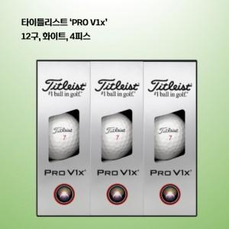

【상세/제작정보】 | <p><span style="font-size: 14pt;">※ 택배 발송시 배송 과정에서 일부 상품박스 파손이 발생하고 있으니&nbsp;</span></p><p><span style="font-size: 14pt;">&nbsp; &nbsp; 민감한 분이나 대량 구매고객은 퀵서비스 추천합니다.​&nbsp;</span></p>

【인쇄/포장옵션】 | 풀칼라 / 포장지포장

【공급단가】 | 수량 | 20~ | 50~ | 100~ | 300~ | 500~
*VAT별도 | 단가 | 58,800원 | 58,200원 | 57,200원 | 55,000원 | 52,400원

【상품 URL】 | https://www.synergygift.co.kr:443/src/goods_detail.php?gdno=29100

